상품제안서
PGA 3단7K 완전자동 블랙메탈 1P + 170g 죽사타올 3P(멀티미니) | 상품코드: S24941

 |  |  |  |  |  |  | 02-713-8555 | www.synergygift.co.kr
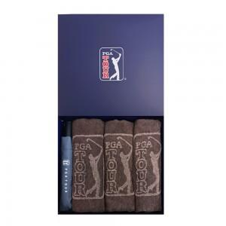

【상세/제작정보】

【인쇄/포장옵션】 | 실크, 자수, 원단1도인쇄 / 포장지포장

【공급단가】 | 수량 | 30~ | 50~ | 100~ | 300~ | 500~
*VAT별도 | 단가 | 28,600원 | 28,160원 | 27,500원 | 26,400원 | 25,300원

【상품 URL】 | https://www.synergygift.co.kr:443/src/goods_detail.php?gdno=24941

